Накладная-№3
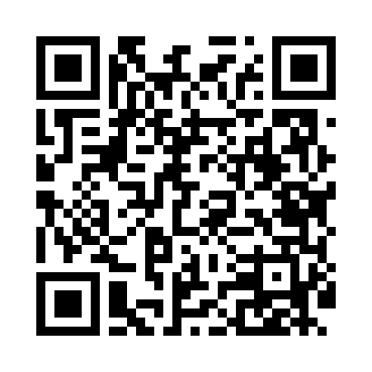
Номер товарно-транспортной накладной: |  |  | Торговый представитель: Kamol aka
Поставщик: Toshkent falcon fly 2 |  |  | Телефон торгового представителя: +998979626299
Дата отгрузки: 24.12.2025 |  |  | Контрагент: """" Klient
Дата консигнации: |  |  | Адрес:
Доставщик: |  |  | Телефон:
Телефон доставщика:
Время заказа: 24.12.2025 10:19:18
№ | Штрих-код | Название товаров (работ,услуг) | Количество | Количество в кейсе | Цена | Сумма
 |  |  | 41 |  |  | 189
1 | 6920240023277 | Коврики напольные для ванной комнаты 50*80CM XP-23-27 | 4 | 4 шт. | 3.80 | 15.20
2 | 6920240023284 | Коврики напольные для ванной комнаты 80*120CM В большой каропке 30 шт XP-23-28 | 1 | 1 шт. | 9.20 | 9.20
3 | 2102373098146 | Коврики напольные для ванной комнаты DB-98-14 | 2 | 2 шт. | 5.70 | 11.40
4 | 2102373098184 | Коврики напольные для ванной комнаты, 60×90 с м, DB-98-18 | 2 | 2 шт. | 4.40 | 8.80
5 | 2102373098153 | Коврики напольные для ванной комнаты, 60×90 с м, DB-98-15 | 2 | 2 шт. | 4.90 | 9.80
6 | 6850196981003 | Коврики напольные для ванной комнаты 60*90 DB -98-100 | 2 | 2 шт. | 9.80 | 19.60
7 | 6920240023215 | Коврики напольные для ванной комнаты 60*90CM XP-23-21 | 2 | 2 шт. | 6.10 | 12.20
8 | 6920240023253 | Коврики напольные для ванной комнаты 60*180CM XP-23-25 | 2 | 2 шт. | 11.40 | 22.80
9 | 6920240023208 | Коврики напольные для ванной комнаты 60*90CM XP-23-20 | 4 | 4 шт. | 5 | 20
10 | 6805019698972 | Коврики напольные для ванной комнаты 43*68+43 *118 DB-98-97 | 4 | 4 шт. | 4.20 | 16.80
11 | 6920240023352 | Коврики напольные для ванной комнаты 38*58CM 38*118CM в большой каробке 40 шт XP-23-35 | 4 | 4 шт. | 3.30 | 13.20
12 | None | Пласмас доска SY2543 GB-60-5 | 6 | 6 шт. | 3.60 | 21.60
13 | 6937202506112 | Пластмассовая разделочная доска SY2107, 30×20 см, GB-29-11 | 6 | 6 шт. | 1.40 | 8.40
Итого: 189$|->UZS: 2,362,500.00

